主循环
需求概述

玩家作为咖啡馆馆长，可以在每天自由安排自己的时间
将玩家每日的可用时间抽象为行动点数，每消耗一个行动点数，象征着每日时间消耗一部分
当行动点数耗尽时，将无法前往除住处外的其他地点，只能前往住所结束一天
 | 玩家的行动点初始上限为5
 |  | 每天开始时会将玩家的可用行动点重置到上限

主循环

一天开始时，首先显示一段日期变更的过程，类似于日历翻动

 | 例：王国纪元674年9月19日->王国纪元674年9月20日

报纸阶段：可选在此处根据事件触发报纸报道演出
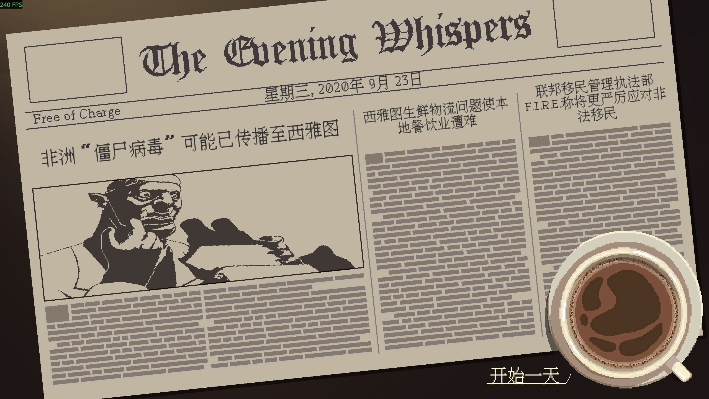
 | 本质上是换皮的通知界面

地图界面：进入圣诺特城区地图

加载完地图后，此处可以插入触发任意事件

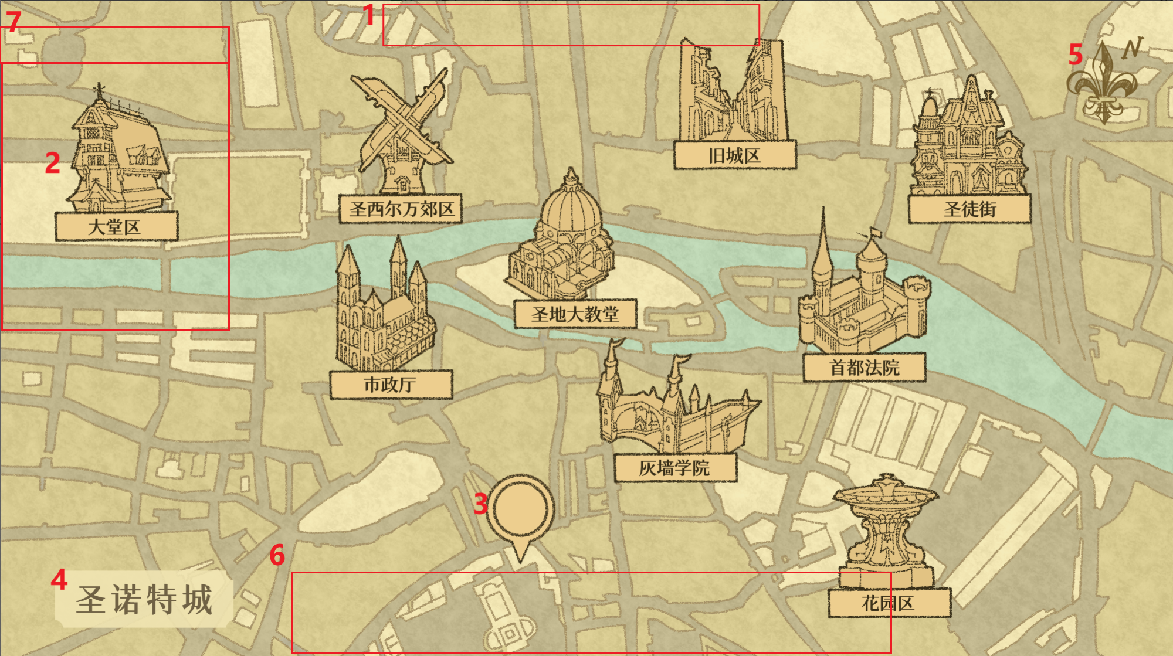
一整张城市地图资产，重要地点以建筑图标的形式呈现
 | 1、上方UI，显示玩家的行动点、当前日期，需要有一个按钮可以进入游戏详情面板
 |  | 按tab键也可以进入游戏详情面板，UI上需要做按键提示
 | 2、重要地点标：搭配有对应的名称框
 |  | 鼠标悬停、点击时需有动效
 | 3、次要地点标：搭配有对应的时间标志或是角色头像
 |  | 鼠标悬停时，在地点表左侧或者右侧显示地点名
 |  |  | 需要做防止屏幕溢出的判断，显示在左边还是右边
 |  | 鼠标悬停、点击时需有动效
 | 4、地图标题（不是文本，纯图片资产，不需要可配置）
 | 5、方向标志
 | 6、玩家物品栏：horizental layout容器
 |  | 物品项包含边框、物品图标、数量
 |  | 物品项排布以中心为锚点
 |  | 鼠标悬停时需有动效
 |  | 鼠标悬停时弹出物品详情
 |  |  | 包含物品名称和描述

 | 7、事项面板：显示玩家接受的待办事项
 |  | 详见事项面板sheet
玩家在地图界面可以用滚轮略微放大缩小、并用WASD进行镜头移动
 | 镜头移动不能溢出底图范围，缩放范围和镜头移动速度需要可配置

可以配置次要地点，地点以标志+相关人物头像的形式呈现 |  |  |  |  | 一个地点可以没有任何Action可做，此时点击进去显示一个“此时此地无事可做”的浮窗，放在行动详情浮窗的位置
地点表
 | 地点名 | 相对于地图背景中心的位置 | 是否重要 | 默认行动 | 额外附加行动 | 配图路径
key | name | pos | isImportance | defaultAction | extendedAction | imgPath
string | string | 程序定 | bool | string | string列表 | string
 |  |  |  | 填actionKey

若地点被配置为重要，则应始终在地图上显示
 | 且配图的显示形式自动为建筑图标形式
 | 当重要地点的默认事件被临时修改为其他事件时，改变地点图标状态，提醒玩家有特殊交互

次要地点的显示为通用图钉，中心显示对应事件的图标或是相关人物的头像(avatar)，也配置在imgPath
使用次要地点分为两种情况
 | 1、次要地点想要反复多次使用：配在地点表，使用“ShowPosition”“HidePosition”事件来控制显隐
 | 2、想要临时增加次要地点：使用“AddTempPosition”事件，参数里填地点表的所有字段
 |  | 临时地点的数据存储和持久的地点表分开，临时地点相关事件只对临时地点表进行操作
 |  | 使用"RemoveTempPosition"事件来对临时地点进行回收
 |  |  | 次要地点在玩家点击过一次后会自动消失并回收，需要手动回收的情况例如时限类地点

玩家点击某个地点后，移动并缩放镜头，将点击的地点置于画面中心
 | 镜头缩放的范围希望可以自动按照地点离屏幕边缘位置判断，因为进行缩放的主要目的是避免将地点置于中心时，屏幕溢出底图范围
 | 镜头缩放和移动的速度需要可配置
镜头完成移动后，在地点旁显示地点行动详情浮窗
 | 一个地点可能有多个行动可用，需要设计最多四个浮窗的排布方式
 | 地点聚焦状态点击右键退出聚焦，回到大地图

行动详情浮窗
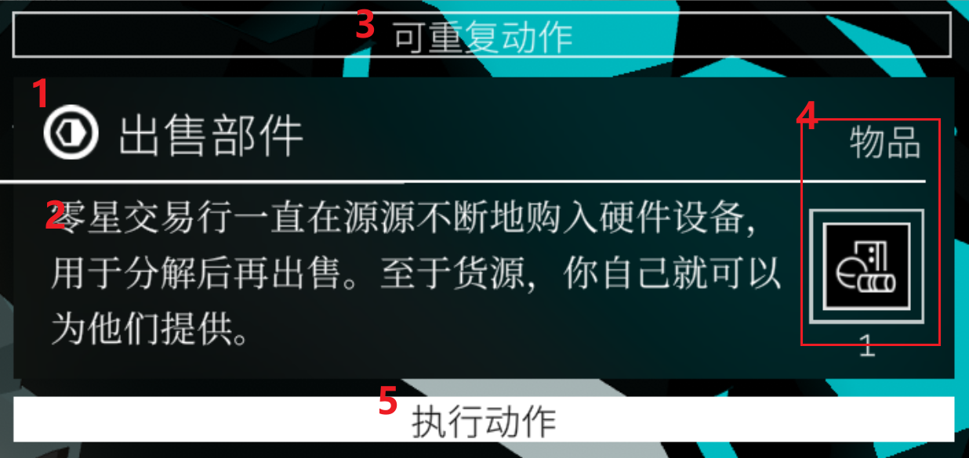
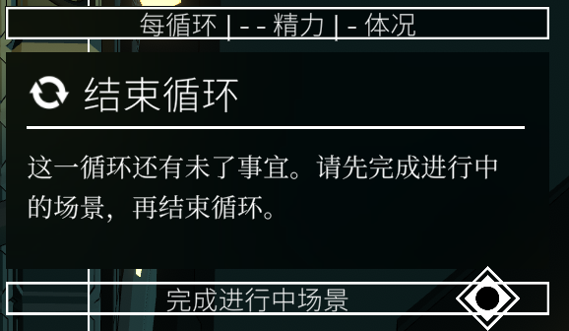
1、行动名称
2、行动描述
3、行动类型
 | 1、2、3互斥；6与所有类型互斥
 | 不互斥的的类型可以进行组合
 | 1、可重复行动：一天内可以重复执行的行动
 | 2、每天行动：一天内只能执行一次的行动
 |  | 每天行动中的特殊行动：结束一天
 |  |  | 存在策划想要玩家必须执行当天地图上某个行动的情况，这时候结束一天的行动按钮文本要改为：有需要进行的行动
 | 3、一次性行动：只能执行一次的行动
 | 4、时限行动：在一定天数后就会消失的行动
 | 5、进度型行动：需要重复进行多次，进度数完成后才能触发行动挂载的事件

 | 6、未来行动：在n天后将会可用的行动，显示一个倒计时，在结束后触发挂载的事件：移除该行动，在地点上挂载提前配置的新行动

4、行动需求栏：执行该行动需要的物品、进度条进度、条件
 | 可以无需求，免费执行
 | 三种需求栏都需要两种显示状态：已满足和未满足
 | 可以有复数需求，最多可以到5到6个，需要设计排布
 |  | 1、可要求物品：自动检测玩家物品栏是否有指定物体
 |  | 2、可要求进度条数值：自动检测存档中指定进度条是否达标
 |  |  | 可判定大于、小于、等于指定值
 |  | 3、可要求条件：自动检测存档条件池中有无指定条件
 |  |  | 可判定拥有某条件、不能拥有某条件
 |  | 4、可要求行动点：自动检测玩家是否有剩余的行动点
5、执行行动按钮：要有可用和不可用状态的视觉显示
 | 当行动需求检测满足可用时，显示为可用
 |  | 反之显示为不可用
 | 可用状态下点击执行按钮，
 |  | 若有物品需求，对应物品会从物品栏中飞向需求栏填充要求（需要动效）
 |  |  | 如果说对应物品收纳在了水平容器的未展开部分，自动滚动物品水平容器直到对应物品出现在显示范围内
 |  | 若有行动点需求，也需要消耗行动点的动效
 | 不可用状态点击执行按钮
 |  | 弹窗：要求不满足。同时未满足的需求栏做一个拒绝震动的动效

行动配置

行动表
用于在地点中配置可用行动，唯一索引 | 行动类型 | 是否必须执行 | 事件名称 | 描述 | 需求，列表，最多6个 | 行动进行后触发的事件，列表，挨个触发 | 备注
actionkey | type | name | name | desc | requirement | resultEvent | comment
 | string | bool

需求分类
1、物品要求：Item(itemKey)
2、进度条要求：Bar(barKey, >/>=/</<=/=, value)
 | 需要做数值保护
3、条件要求：Cond(condKey)
4、行动点要求：ActionPoint(正整数)

事项面板
事项面板

事项面板：显示玩家接受的待办事项
 | 1、未展开状态
 |  | 此状态展示当前追踪的事项，无追踪事件就只显示展开按钮
 |  | 包含事项名称、当前阶段任务、展开按钮

 | 2、展开状态
 |  | 进行中和已完成页签，用于切换显示两个事项列表
 |  | 事项从上往下累加，一直到屏幕底部，若是溢出则显示滑动条，可以鼠标拖动或滚轮上下滚动事项列表
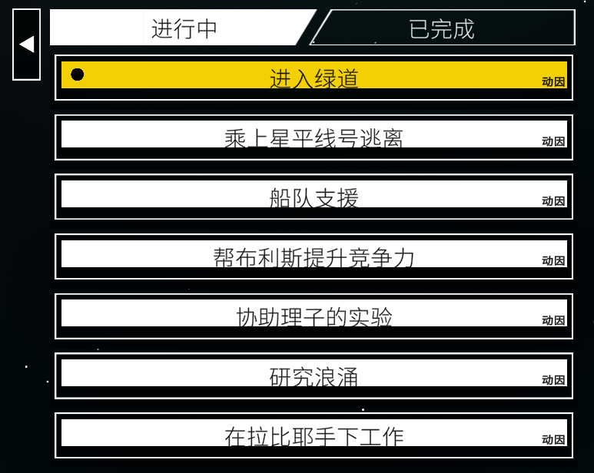
 |  | 进行中列表：当前追踪事项会有高亮状态显示

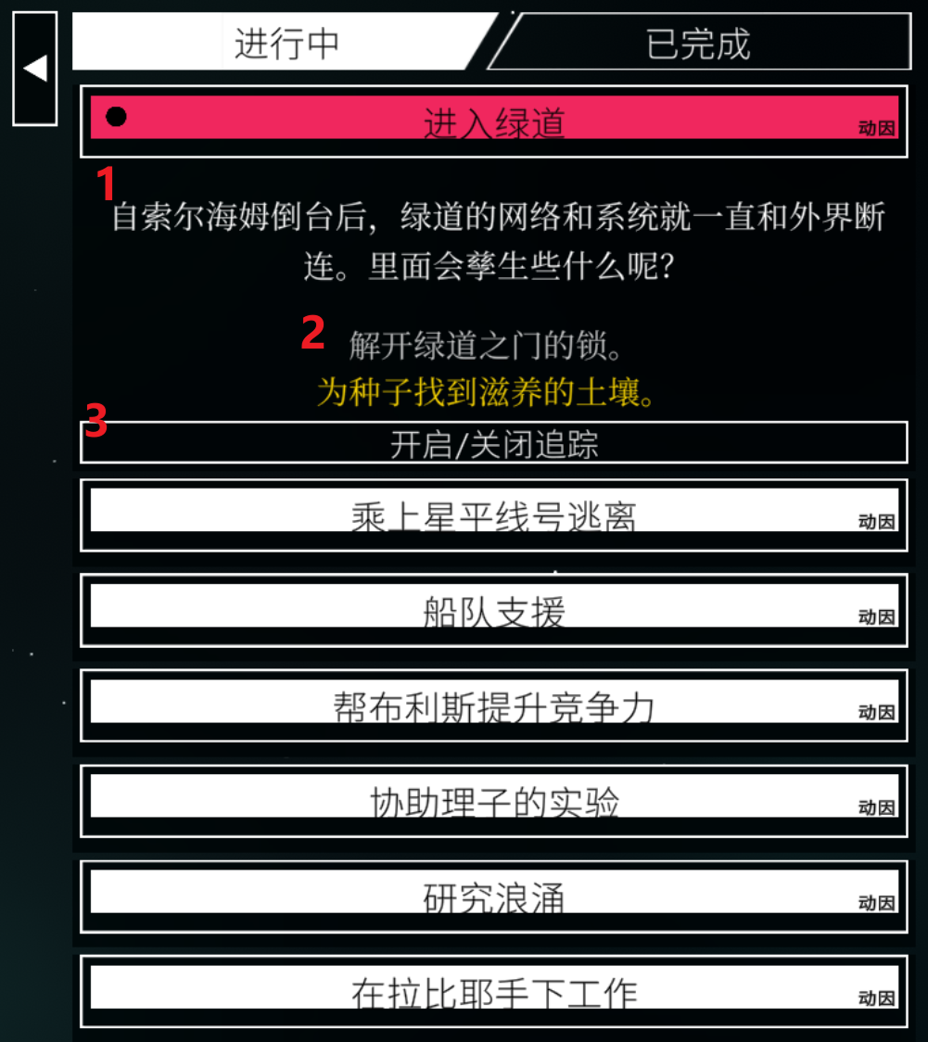
 |  |  | 点击事项会展开对应事项，同时间只能有一个事项展开
 |  |  | 展开后显示
 |  |  |  | 1、事项描述
 |  |  |  | 2、进行过的任务和当前任务
 |  |  |  | 3、切换追踪事项按钮
 |  |  |  |  | 追踪中事件：取消追踪
 |  |  |  |  | 未追踪事件：追踪此事件

 |  | 已完成列表
 |  |  | 点击事项会展开对应事项，同时间只能有一个事项展开
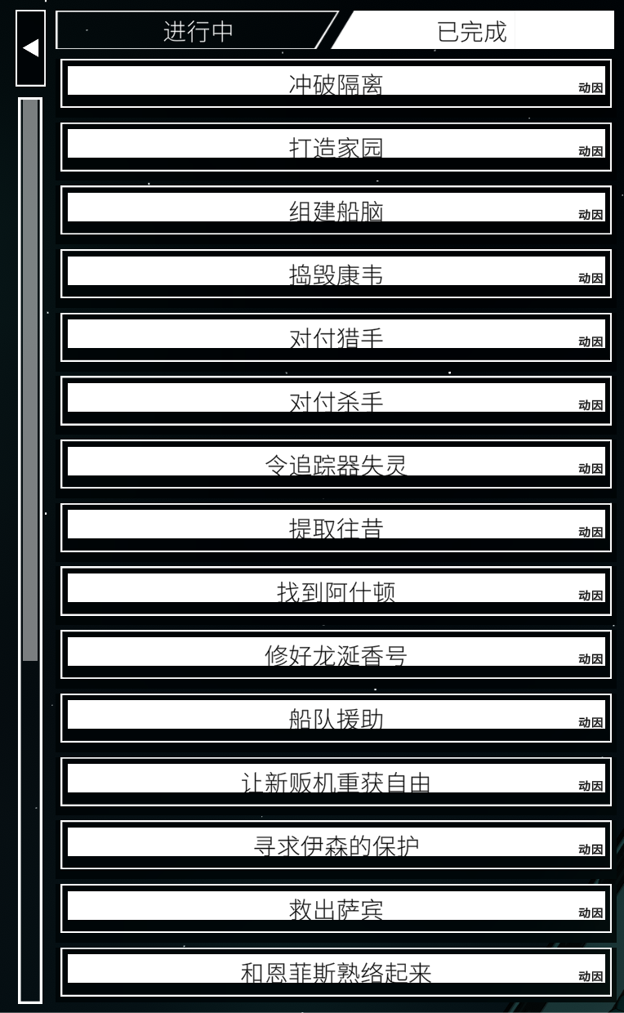

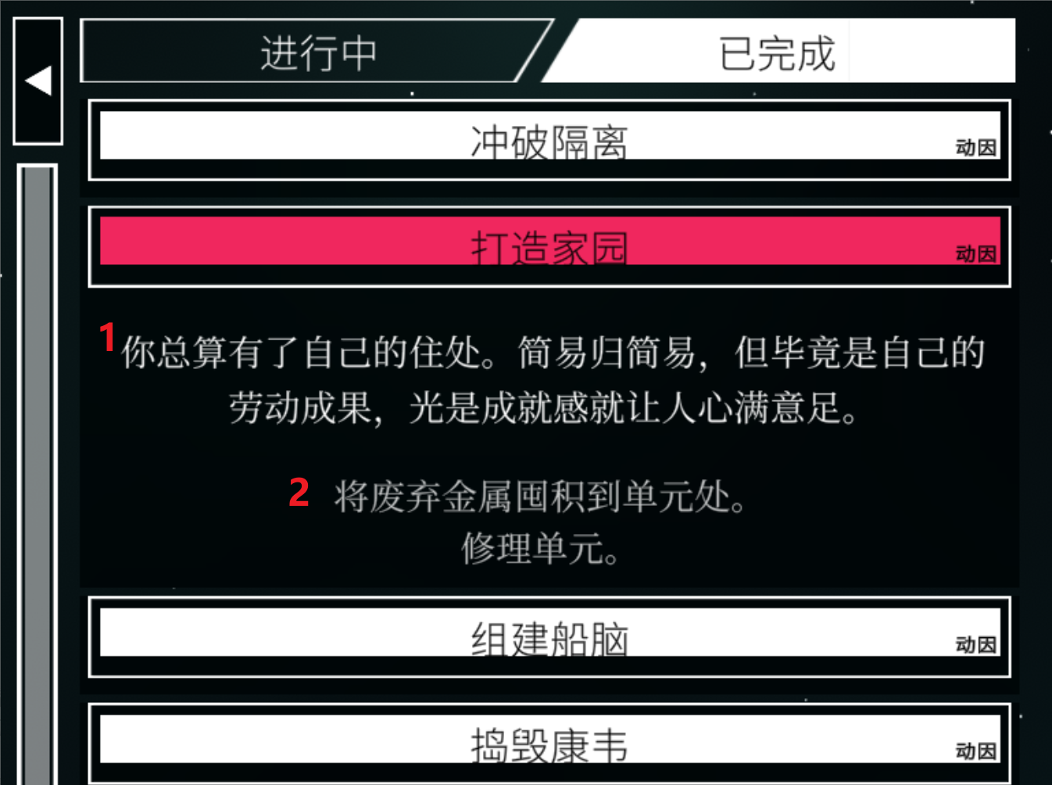
 |  |  | 展开后显示
 |  |  |  | 1、事项结果描述
 |  |  |  | 2、进行过的任务

